Supplementary Fig 5
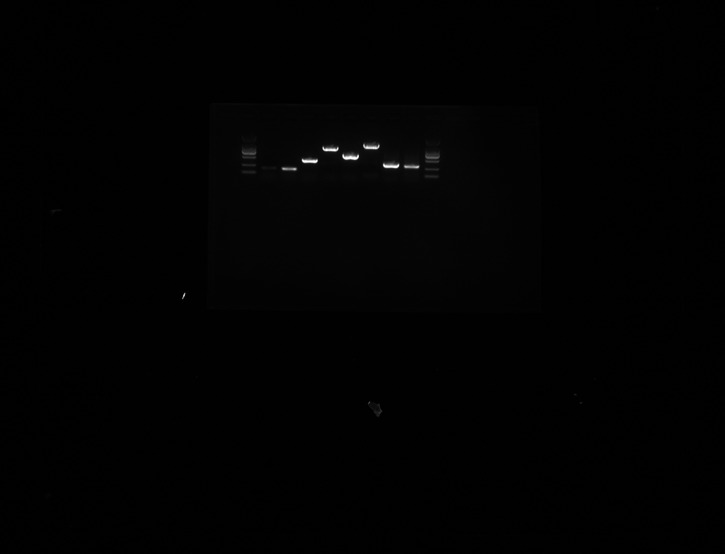
Supplementary Figure 5 (B) | The PCR results

